表紙
太陽光発電等により売電をしている場合は
売電所得として税の申告が必要です。

自宅等に太陽光発電設備を設置して、太陽光発電による電力を電力会社に売却（余剰電力又は全量を売電）している場合は、その収入は雑収入（又は事業収入）となりますので、所得税の確定申告又は市県民税の申告が必要です。

売電所得は次の式で計算し、雑所得（又は事業収入）として税の申告をします

Ⓐ売電収入 － Ⓑ経費 = Ⓒ売電所得

 | Ⓐ売電収入とは |  |  |  |  |  | … | 太陽光発電等の電力を電力会社へ売って得た収入
 |  |  |  |  |  |  |  | ※1月～12月の間に電力会社から支払われた金額の合計額です。
 | Ⓑ経 費とは |  |  |  |  |  | … | 太陽光設備の設置にかかった費用及び維持管理等の費用
 |  |  |  |  |  |  |  | ※太陽光設備設置の費用は補助金を差し引き、17年間に分けて経費とします。
●申告に必要な金額・数値の確認方法

Ⓐ |  | 売電収入 |  |  |  |  |  | … |  | 「太陽光等受給電力量のお知らせ」で確認（収入月ごと）
Ⓑ経費 |  | ① |  | 設置費用 |  |  |  | … |  | 設置から発電までにかかった費用の総額
 |  | ② |  | 補助金 |  |  |  | … |  | 国・市等から受け取った補助金の額（受け取る予定額）
 |  | ③ |  | 修繕費等 |  |  |  | … |  | その年に支払った修繕費等の維持管理費用（領収書必要）
 |  | ④ |  | 年間売電量 |  |  |  | … |  | 「太陽光等受給電力量のお知らせ」で確認（収入月ごと）
 |  | ⑤ |  | 年間総発電量 |  |  |  | … |  | ご家庭に設置されている太陽光発電メーターで確認

●売電所得の計算方法（例）

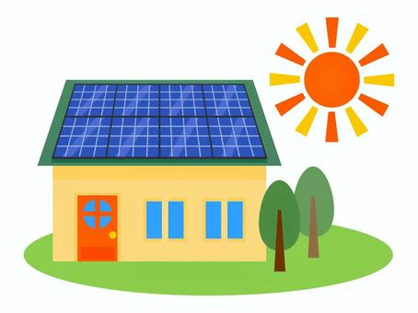
 | Ⓐ |  | 売電収入 |  |  |  |  | … |  | 20万円（1月～12月合計）
 | ① |  | 設置費用 |  |  |  |  | … |  | 230万円
 | ② |  | 補助金 |  |  |  |  | … |  | 30万円（国・市補助金合計額）
 | ③ |  | 修繕費等 |  |  |  |  | … |  | 5万円（太陽光パネル修理）※領収書あり
 | ④ |  | 年間売電量 |  |  |  |  | … |  | 4,000kwh
 | ⑤ |  | 総発電量 |  |  |  |  | … |  | 5,000kwh

耐用年数17年
 | Ⓐ | 売電収入 |  |  |  |  | = |  | 200,000 |  |  |  | 円 |  |  |  |  | 発電量に占める売電量の割合

 | Ⓑ | 経費 |  |  |  |  | = |  | 134,400 |  |  |  | 円
 |  | 《経費の計算方法》
 |  | 設置費用 |  |  |  | 補助金 |  |  |  |  | 償却率 |  |  |  | 修繕費等 |  |  | 年間売電量 |  | 総発電量
 |  | 2,300,000 |  |  | - | 300,000 |  |  |  | × | 0.059 |  |  | ＋ | 50,000 |  | × | 4,000 | ÷ | 5,000

 |  |  | Ⓐ売電収入 |  |  |  |  |  | - |  |  | Ⓑ経費 |  |  |  | = |  | Ⓒ売電所得
 |  |  | 200,000円 |  |  |  |  |  |  |  |  | 134,400円 |  |  |  |  |  | 65,600円

申告に必要な金額・数値を確認し、実際に計算してみましょう ⇒ 裏面へ
※市HPから入力用Excelシートをダウンロードすることができますので、ご利用ください。→
〇お問合せ先 ： 駒ヶ根市役所総務部税務課市民税係 ℡0265-83-2111（内線274）

記入用
太陽光発電等による売電所得の計算 |  |  |  |  |  |  |  |  |  |  |  |  |  |  | 氏名

Ⓐ 収入（売電収入）について
毎月電力会社から届く「太陽光等受給電力量のお知らせ」を確認し、下記の数値を転記してください。 電力会社から支払われた金額（電気を売った金額）の合計金額等を計算します。
毎月大切に保管しておいてください
 | 令和
 |  |  | 年

太陽光等受給電力量のお知らせ
 | 月 |  | 売電収入 (円) |  |  | 売電量 (kwh) |  |  | 総発電量 (kwh)
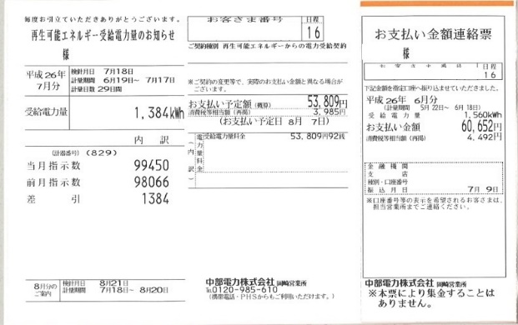
 | 1月
 | 2月
 | 3月
 | 4月
 | 5月
 | 6月
 | 7月
 | 8月
 | 9月
ご家庭に設置されている太陽光発電メーターの記録を確認してください。（自家消費分の経費を除くために必要な数値です。）
メーター記録
 | 10月
 | 11月
 | 12月
 | 合計
 |  |  |  |  |  | ④ 売電量 |  |  | ⑤ 総発電量
売電収入は、収入のあった月で計算します。（検針日ではなく、支払い予定日の月分として計算してください。）
 | Ⓐ 収入 |  |  |  |  | 円

Ⓑ 経費について
太陽光発電設置費用から補助金を差引いた額を17年間(減価償却率5.9%)に分けて経費とします。但し、自家消費分の経費を差し引く必要があるため、売電量と総発電量の割合で対象となる経費を算出します。

 |  | ①設置費用 |  |  | ②補助金 |  |  |  |  |  |  | ③修繕費等 |  |  |  | ④ 売電量 |  |  | ⑤ 総発電量
 |  |  |  | - |  |  |  |  | × | 0.059 | ＋ |  |  | × |  |  |  | ÷

設置費以外にも③修繕費等の維持管理費がある場合は、経費に算入することができます。（領収書が必要です）
 |  |  |  |  |  |  |  |  |  |  |  |  |  |  |  |  | Ⓑ経費 |  |  | 円

Ⓒ 売電所得について

 | Ⓐ収入 |  |  |  |  |  | 円 | - | Ⓑ経費 |  |  |  | 円 | = |  | Ⓒ売電所得 |  |  |  | 円

 | 上記Ⓐ～Ⓒの金額を市県民税申告書又は確定申告書に転記してください。

